概要書
システム名 |  | サブシステム名 |  |  | プログラムID | ページ
 |  |  |  |  |  | ／
プログラム名 |  |  |  | 種別 | 作成日 | 作成者
 | 社員マスタメンテ |  |  | C# | 2021-09-10 | 山田 太郎
 |  |  |  | 処理概要
社員マスタの登録・修正・削除を行う

コード名称
マスタ

社員マスタメンテ

メッセージ
マスタ

社員マスタ

テーブル名 |  | 入出力 | 備考
1 | 社員マスタ | I/O
2 | コード名称マスタ | I
3 | メッセージマスタ | I
4
5
6
7
8
9
10

画面設計書
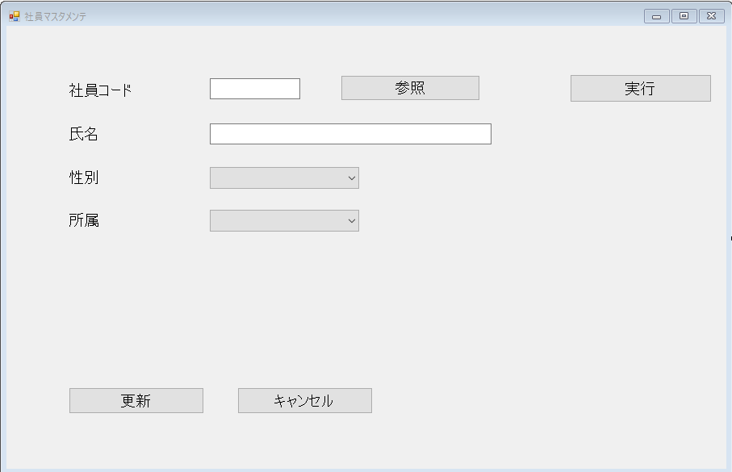
システム名 | サブシステム名 | プログラムID | ページ
 |  |  | ／
画面ID | 画面名 | 作成日 | 作成者

